Risk Level
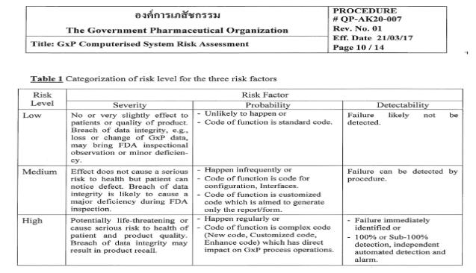
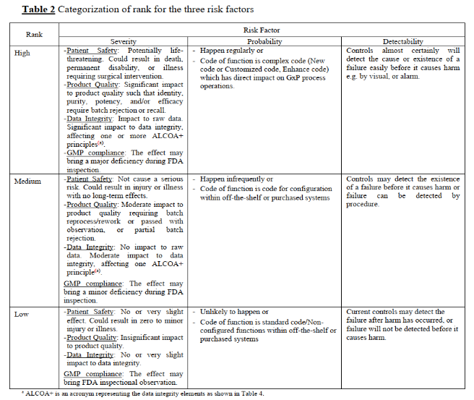

Severity | H | H | H | H | H | H | H | H | H | M | M | M | M | M | M | M | M | M | L | L | L | L | L | L | L | L | L
Probability | H | H | H | M | M | M | L | L | L | H | H | H | M | M | M | L | L | L | H | H | H | M | M | M | L | L | L
Detectability | L | M | H | L | M | H | L | M | H | L | M | H | L | M | H | L | M | H | L | M | H | L | M | H | L | M | H
Risk priority | H | H | M | H | H | M | H | M | L | H | H | M | H | M | L | M | L | L | H | M | L | M | L | L | M | L | L

